CP
Id | Título / Nombre | Descripción | Precondición | Pasos |  |  |  | Imagen | Estado | Fecha | Reportado por | Prueba
 |  |  |  | # | Acción | Resultado esperado | Resultado obtenido
CdP-100-1 | Creación de cuenta | Se requiere que el usuario pueda crear una cuenta tipo user y con nombre, apellido y password | Ingresar en la url (http://fe.deitech.online/) | 1 | dar click en crear cuenta | El usuario es redirigido a la sección de crear cuenta | El usuario es redirigido correctamente al formulario de crear cuenta | 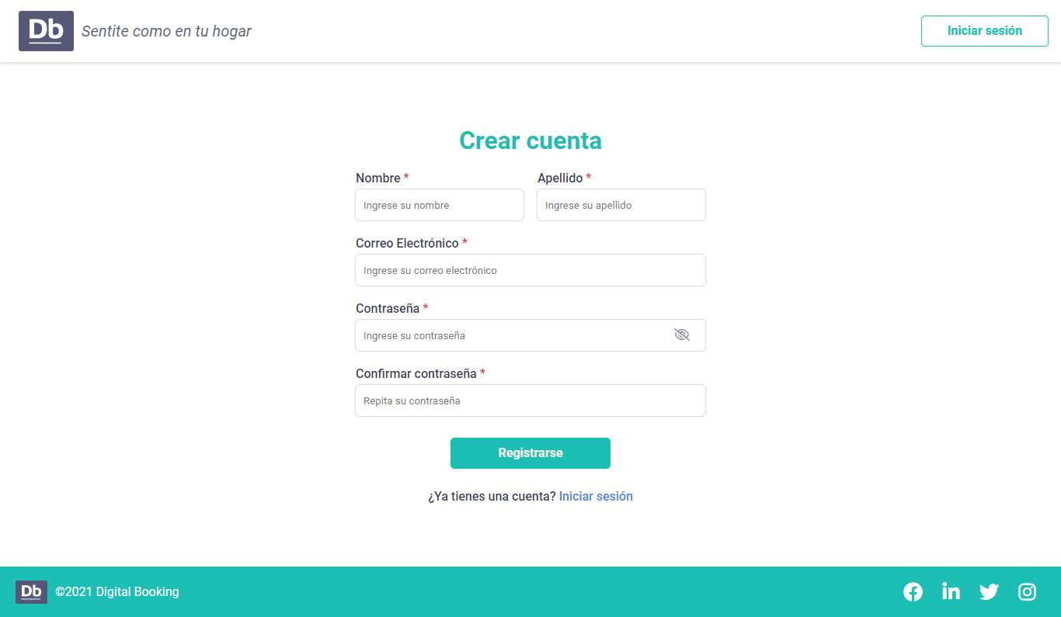 | FAIL | 24/03/2022 | QA - R. Indira Valentina Réquiz | tabla de decisión
 |  |  |  | 2 | Ingresar los datos | El sistema deberá permitir registrar un tipo de usuario cliente. Los datos necesarios son: nombre, apellido, email y contraseña. Se debe validar que todos los campos estén completos y tengan el formato correcto. Nombre (de type=”text”) Apellido (de type=”text”) Email (de type=”email”) Password (de type=”password”- min:6 caracteres) Repetir password (de type=”password”- min:6 caracteres) | 1- Al ingresar menos de 6 dígitos en la contraseña, indica un error. 2- al ingresar números en el campo de nombre y apellido no indica un error 3- al ingresar texto en el nombre y apellido no indica error 4- al ingresar un mail sin @ indica error 5- al ingresar un mail con @ no indica error 6- al ingresar letras en el password no indica error | 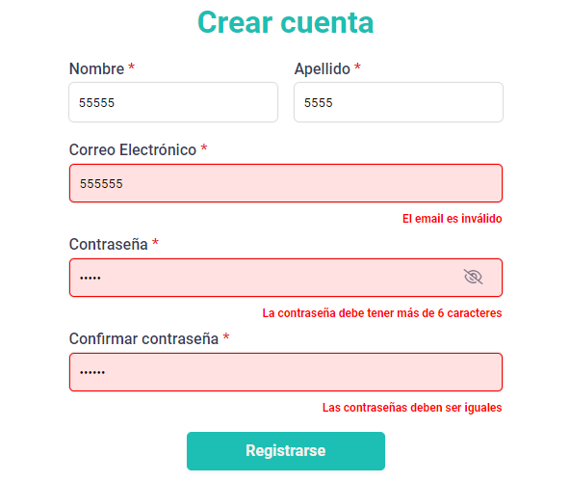
 |  |  |  | 3 | Click en crear cuenta | Se espera que la cuenta solo pueda ser creada bajo los requerimiento de tipos de datos válidos | La creación de cuenta se realiza independientemente de los valores ingresados, solo la validación de cantidad de carácteres y que las contraseñas sean iguales se cumple

CdP-100-2 | Validación de contraseña | Se requiere que el usuario pueda crear una cuenta con una contraseña de más de 6 caráteres númericos | 1- Ingresar en la url (http://fe.deitech.online/) 2- ir a la sección crear cuenta | 1 | ingresar datos de nombre, apellido y mail | indicar error si el mail no es válido | Se ingresan satisfactoriamente los input de nombre y apellido, y en caso del mail no válido se muestra un error correctamente | 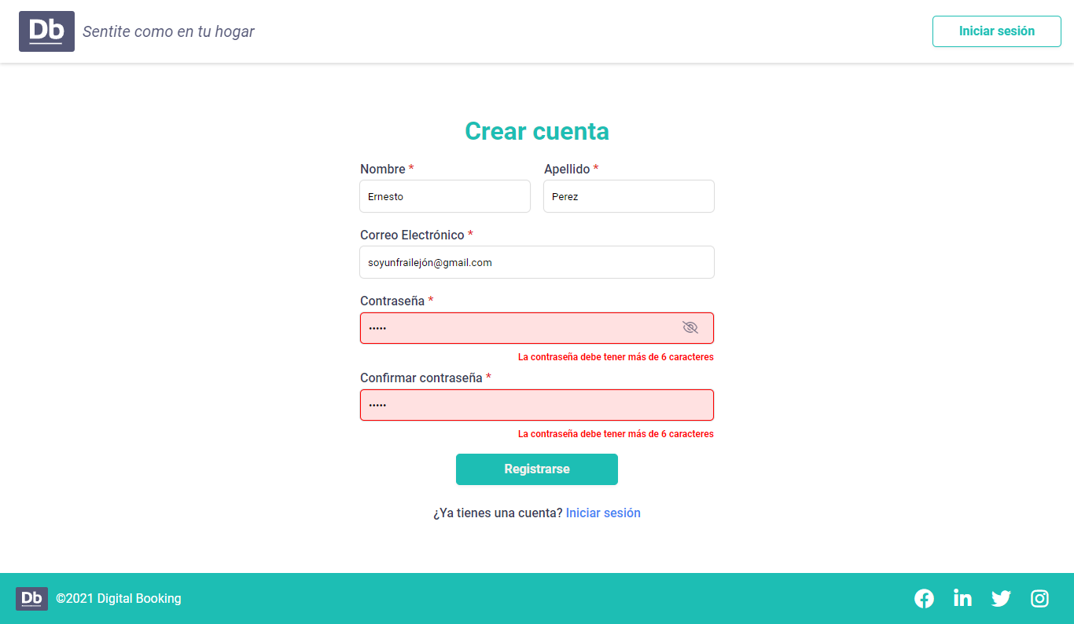 | PASSED | 24/03/2022 | QA - R. Indira Valentina Réquiz | partición de equivalencias
 |  |  |  | 2 | Se ingresa una contraseña menor a 6 carácteres | el formulario debe indicar que la contraseña no es válida | el formulario indica que la contraseña no es válida
 |  |  |  | 3 | Se ingresa una contraseña mayor a 6 carácteres y se crea la cuenta | el formulario no debe mostrar error si la contraseña es mayor a 6 carácteres | el formulario no muestra error si la contraseña es mayor a 6 carácteres y la creación de cuenta es correcta | 